Solicitud gráfica
 | Área: | Matemáticas |  |  | Fecha:
 | Grado: | 11
 | Título del tema: | El análisis de gráficas |  |  | ¿Cuaderno de estudio o recurso? | Recurso
 | Editor: |  |  |  | Motor del recurso | F7B

 | Código guión o recurso: | MA_11_04_REC180_CO | ← Para determinar este código, visite la hoja de Ayuda
 |  |  |  |  | ESPECIFICACIÓN DE ARCHIVOS A ENTREGAR
Núm. | Archivo Shutterstock o ruta en web | Imagen para: | Tipo | Ubicación de la imagen en el recurso F7B | Nombre imagen SMALL | Tamaño imagen SMALL | Nombre imagen ZOOM | Tamaño imagen ZOOM | Descripción | Observaciones
IMG01 | 241266958 | Recurso F7B | Ilustración | Inicio (apaisado) | MA_11_04_REC180_CO_IMG01.jpg | 350 x 230 px |  |  | Una mano escribiendo sobre un plano | NINGUNA
IMG02 | 329133476 | Recurso F7B | Ilustración | Inicio (apaisado) | MA_11_04_REC180_CO_IMG02.jpg | 350 x 230 px |  |  | montaña rusa | NINGUNA
IMG03 | ver descripción de la imagen | Recurso F7B | Ilustración | Contenido | MA_11_04_REC180_CO_IMG03n.jpg | 320 x 480 px | MA_11_04_REC180_CO_IMG03a.jpg | 800 x 458 px | función | 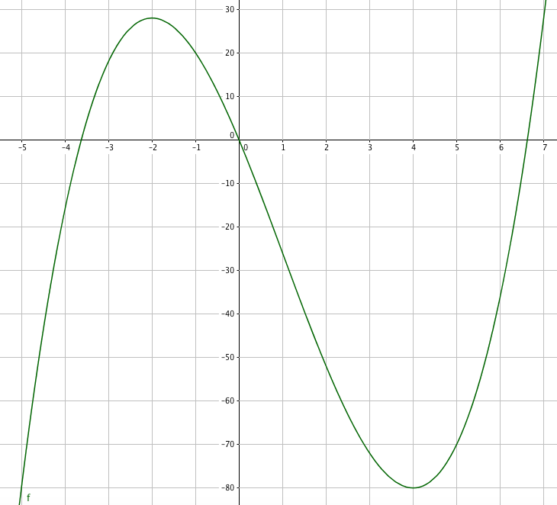
IMG04 | ver descripción de la imagen | Recurso F7B | Ilustración | Contenido | MA_11_04_REC180_CO_IMG04n.jpg | 320 x 480 px | MA_11_04_REC180_CO_IMG04a.jpg | 800 x 458 px | gráfica, ventana 1 ficha 2 | 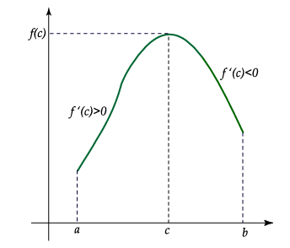
IMG05 | ver descripción de la imagen | Recurso F7B | Ilustración | Contenido | MA_11_04_REC180_CO_IMG05n.jpg | 320 x 480 px | MA_11_04_REC180_CO_IMG05a.jpg | 800 x 458 px | gráfica, ventana 1 ficha 2 | 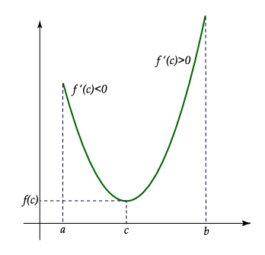
IMG06 | ver descripción de la imagen | Recurso F7B | Ilustración | Contenido | MA_11_04_REC180_CO_IMG06n.jpg | 320 x 480 px | MA_11_04_REC180_CO_IMG06a.jpg | 800 x 458 px | gráfica, ventana 1 ficha 3
IMG07 | ver descripción de la imagen | Recurso F7B | Ilustración | Contenido | MA_11_04_REC180_CO_IMG07n.jpg | 320 x 480 px | MA_11_04_REC180_CO_IMG07a.jpg | 800 x 458 px | 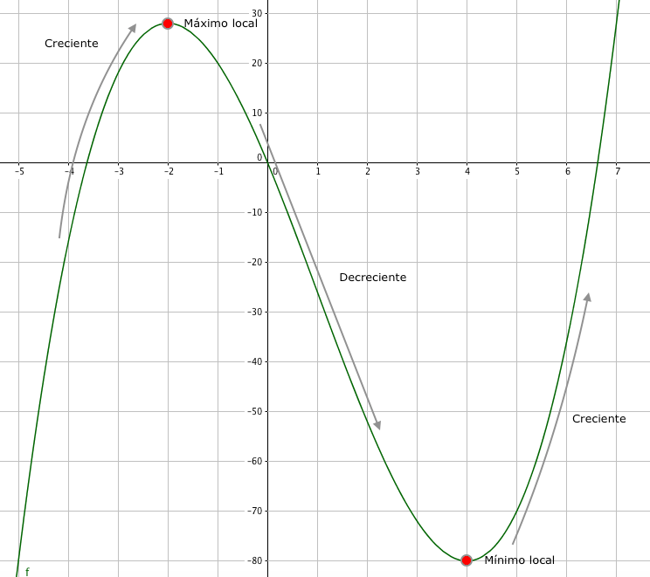 gráfica, ventana 1 ficha 4
IMG08 | ver descripción de la imagen | Recurso F7B | Ilustración | Contenido | MA_11_04_REC180_CO_IMG08n.jpg | 320 x 480 px | MA_11_04_REC180_CO_IMG08a.jpg | 800 x 458 px | grafica, ventana 2 ficha 1 | 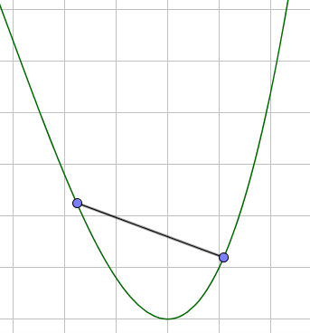
IMG09 | ver descripción de la imagen | Recurso F7B | Ilustración | Contenido | MA_11_04_REC180_CO_IMG09n.jpg | 320 x 480 px | MA_11_04_REC180_CO_IMG09a.jpg | 800 x 458 px | grafica, ventana 2 ficha 1 | 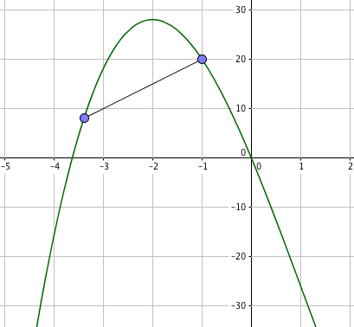
IMG10 | ver descripción de la imagen | Recurso F7B | Ilustración | Contenido | MA_11_04_REC180_CO_IMG10n.jpg | 320 x 480 px | MA_11_04_REC180_CO_IMG10a.jpg | 800 x 458 px | grafica, ventana 2 ficha 2 | 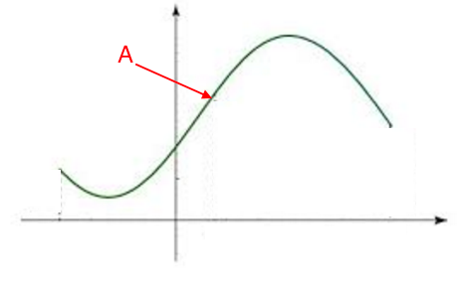
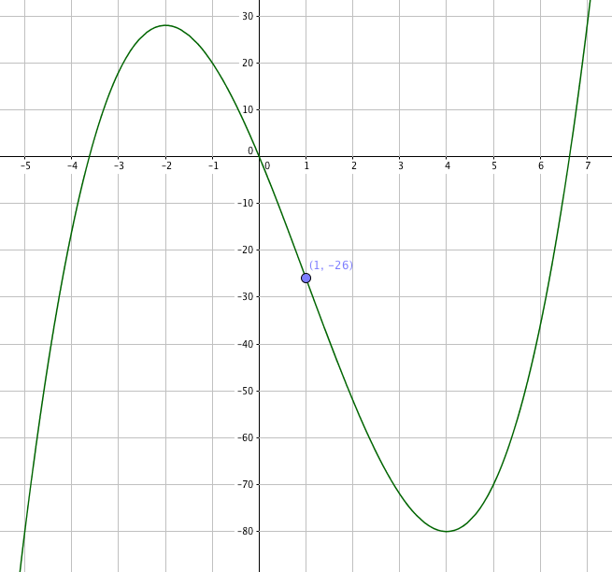
IMG11 | ver descripción de la imagen | Recurso F7B | Ilustración | Contenido | MA_11_04_REC180_CO_IMG11n.jpg | 320 x 480 px | MA_11_04_REC180_CO_IMG11a.jpg | 800 x 458 px | grafica, ventana 2 ficha 3

